상품제안서
라피트 6K 5단 경량 수동 양우산 (UPF 50+) 파우치포함 | 상품코드: F29435

 |  |  |  |  |  |  | 02-412-0044 | www.easy1.co.kr
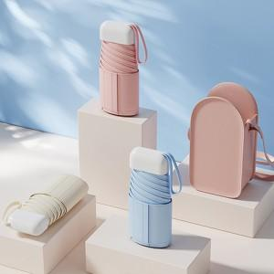

【상세/제작정보】 | <p><span style="font-size: 12pt;"><b>** 손잡이인쇄- 무료 / 100개미만 35000원별도</b></span></p><p><span style="font-size: 12pt;"><b>** 파우치인쇄- 350원별도 / 실크1도&nbsp;</b></span><b style="font-size: 16px;">/ 100개미만 60000원별도</b><b style="font-size: 12pt;">​</b></p><p><span style="font-size: 12pt;"><b>** 원단인쇄- 350원별도 / 실크1도&nbsp;</b></span><b style="font-size: 16px;">/ 100개미만 60000원별도</b><b style="font-size: 12pt;">​</b></p>

【인쇄/포장옵션】 | 실크, 파우치인쇄 / 종이케이스

【공급단가】 | 수량 | 100~ | 300~ | 500~ | 1,000~ | 3,000~
*VAT별도 | 단가 | 10,700원 | 10,100원 | 9,750원 | 9,550원 | 9,250원

【상품 URL】 | https://dev.easy1.co.kr:443/src/goods_detail.php?gdno=29435

